1.게임 설명
1. 게임 설명 & 레벨
 | 1 라운드 : 어푸어푸 레이스 기획서, 게임 설명
2. UI 및 카메라

3. 시스템 | 게임 설명

 | 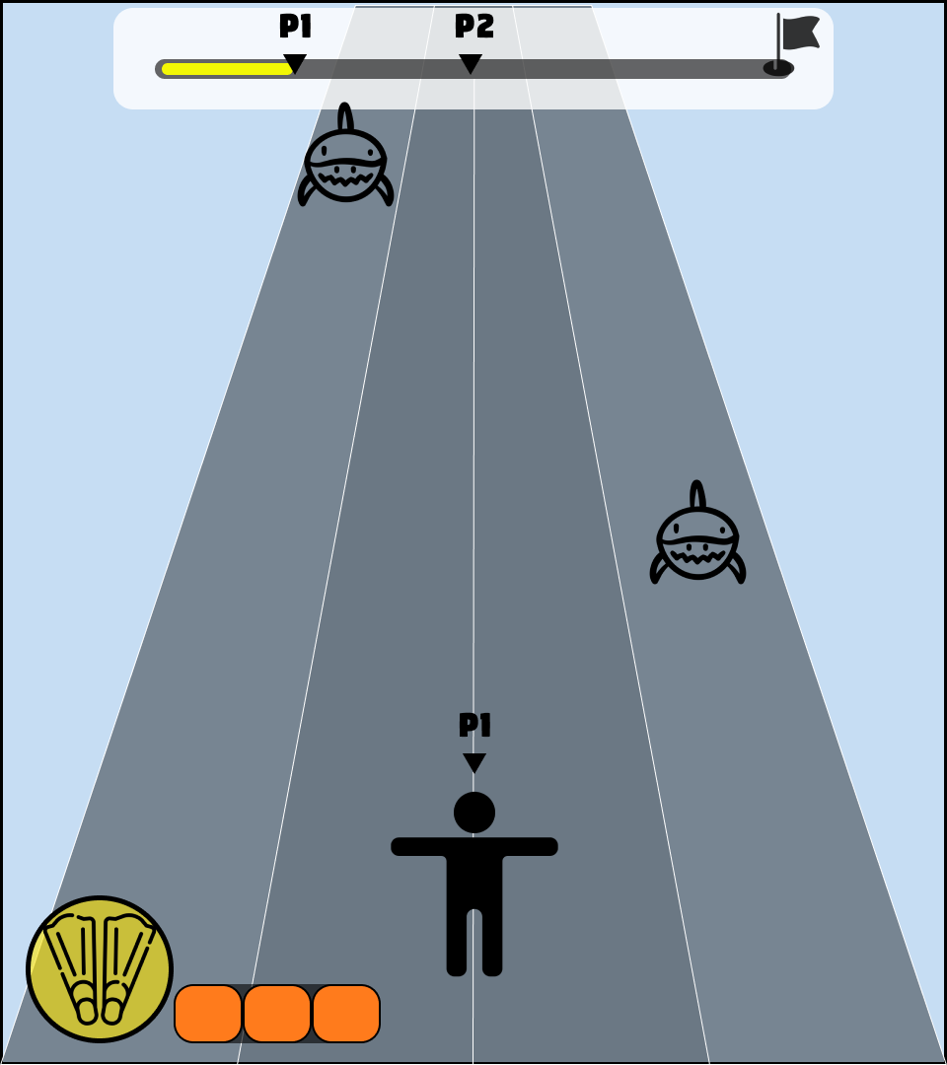 |  | - 두 명의 플레이어가 상대보다 빠르게 결승선에 도달하는 게임 - 트랙의 양측에서 플레이어의 전진을 방해하는 상어가 등장함 - 부스터 아이템 사용 가능

 | 레벨(맵)

 | 참고 이미지 | 세부 설명
 | 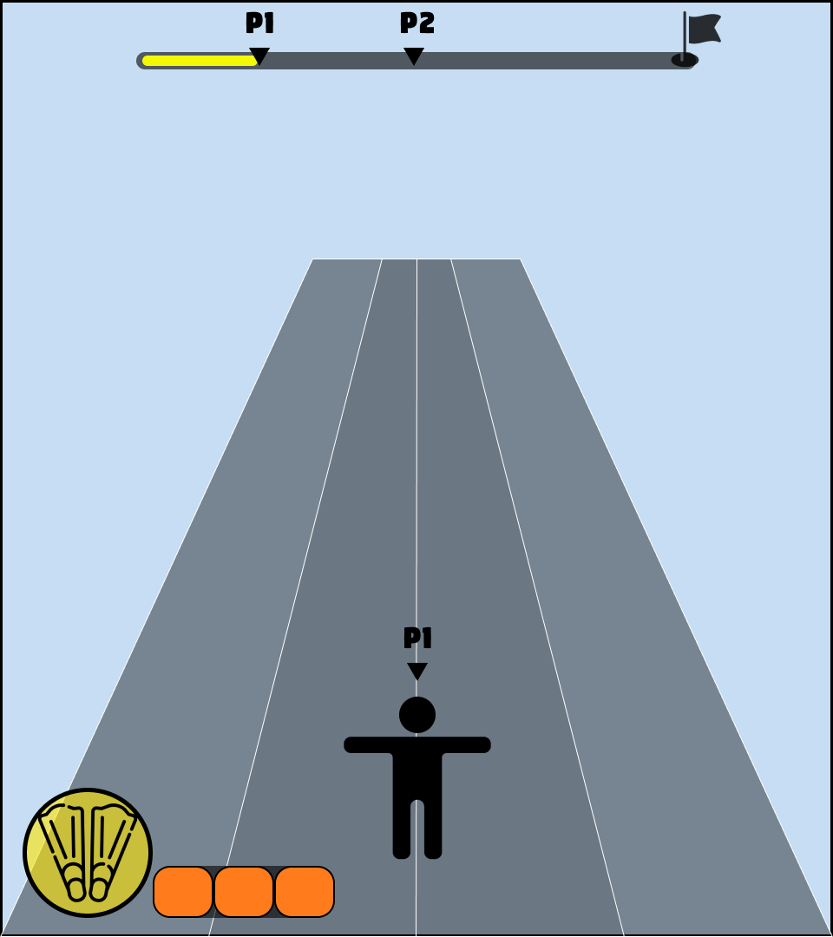 | - 트랙의 전체 길이는 1000 - 트랙을 4분할하여 캐릭터의 좌우 이동 시, 트랙 단위로 움직이도록 함 - 부스터 아이템은 분할된 트랙에 정중앙에 위치 - 에셋 배치는 기획팀에서 진행

2. UI 및 카메라
1. 게임 설명
 | 카메라
2. 시스템 기획
 | 참고 이미지 |  | 세부 설명
3. 레벨 기획 | 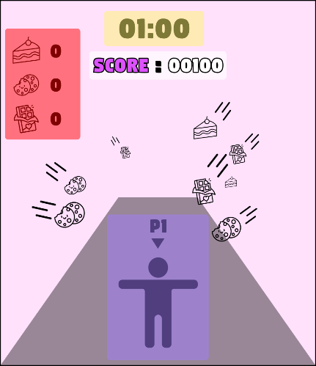  |  | - 전체 화면을 2분할하여 좌측 화면에 1P, 우측 화면에 2P의 플레이 화면을 보여준다. - 캐릭터의 카메라는 지평면과 60도의 각도를 이루는 쿼터뷰 - 캐릭터와 카메라의 거리는 실제 플레이 화면을 보고 결정

 | UI

 | 시점 | 참고 이미지 |  | 세부 설명
 | 상시 | 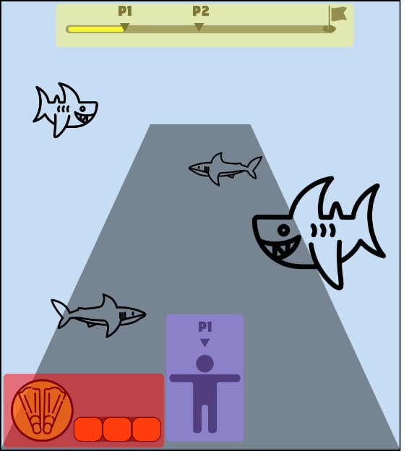 |  | - 모든 UI는 양쪽 플레이어 화면에 출력 - 화면의 최상단 중앙에 현재 위치 및 결승점까지의 거리를 나타내는 UI - 화면의 좌측 하단 부스터 충전 게이지 및 부스터 활성화를 나타내는 UI

 | 게임 시작 | 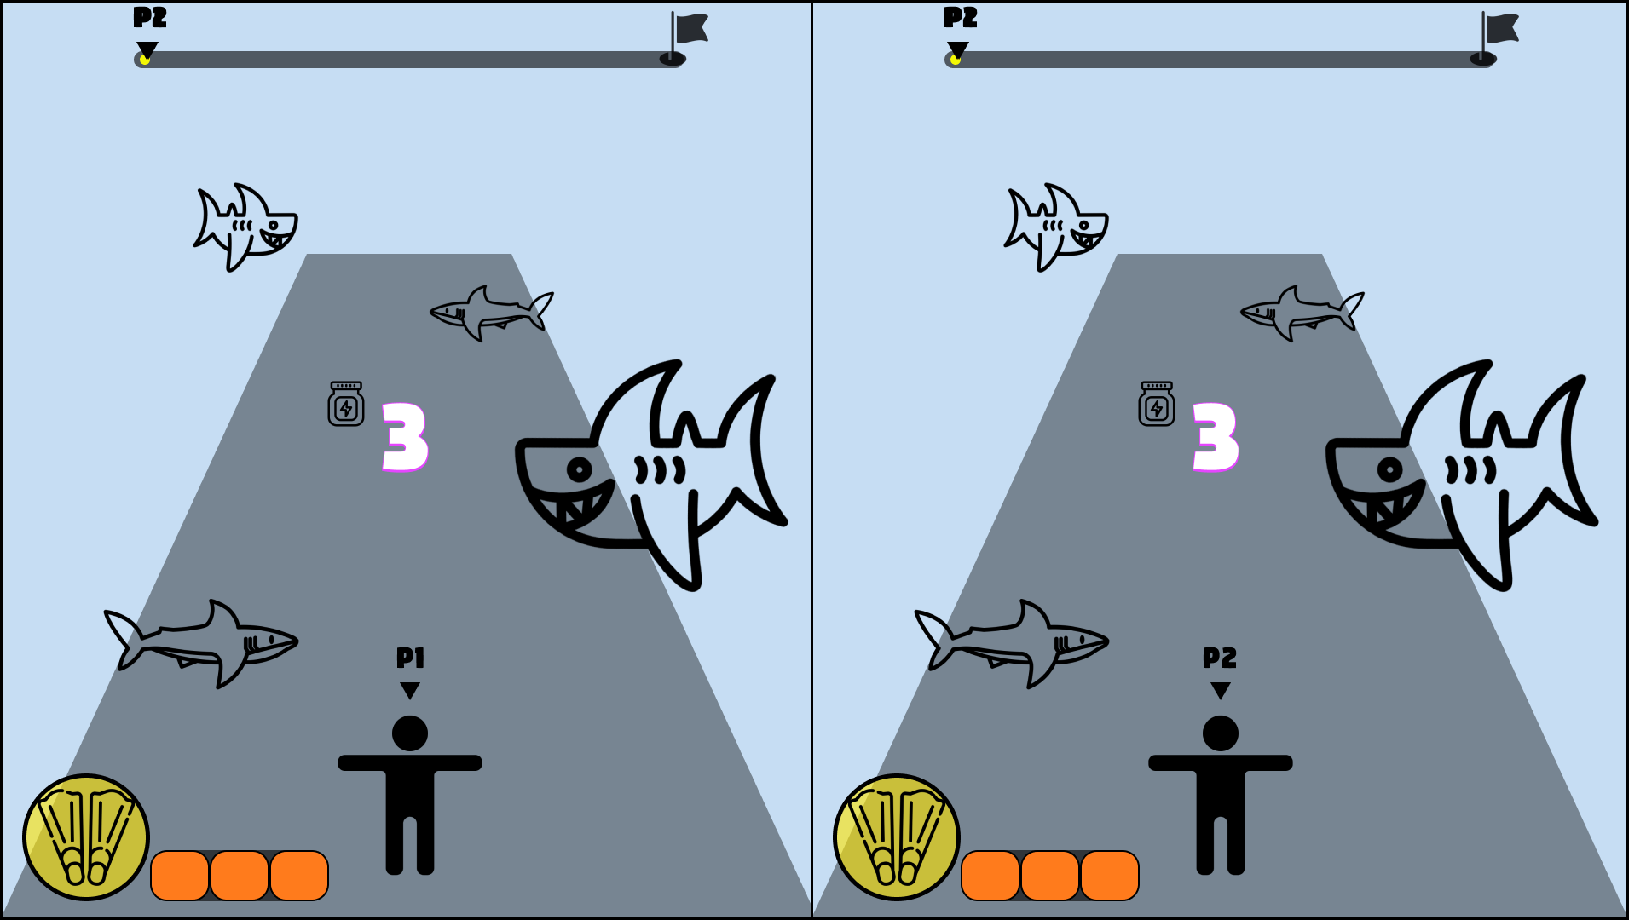 |  | - 게임이 시작되고 나타나는 UI - 게임의 시작을 알리는 카운트 다운 UI - 시간에 맞춰 '3', '2', '1' 텍스트 출력

 | 게임 종료 | 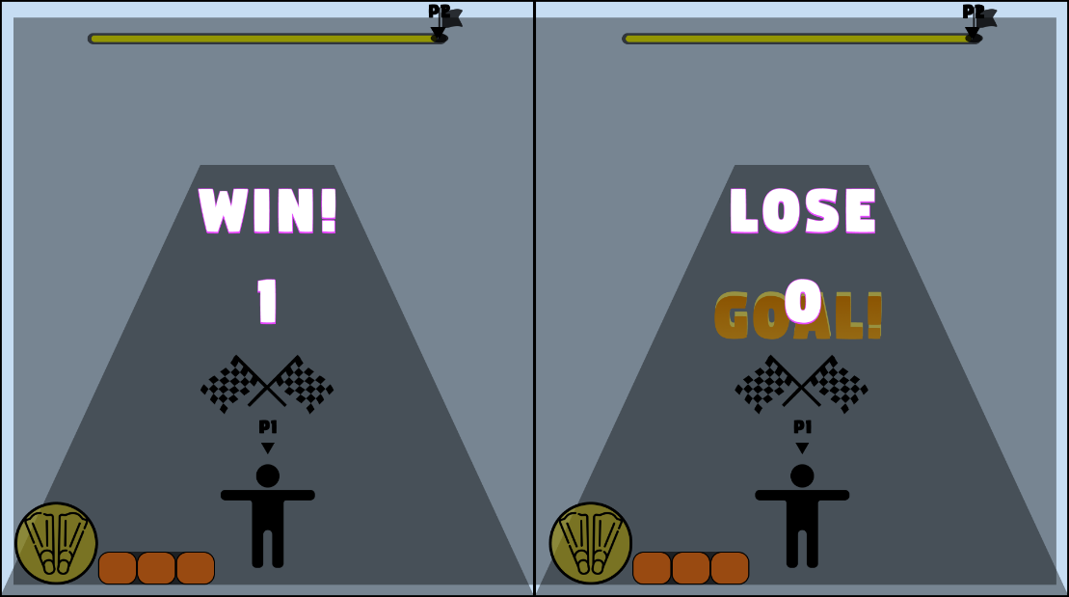 |  | - 한 명의 플레이어가 결승선에 도착했을 경우, 화면 중앙에 'GOAL!' 텍스트 출력 - 이후 3초뒤 화면이 어두워지며 게임의 종료와 플레이어 승패를 나타내는 UI - 승자에게는 'WIN!'의 텍스트를, 패자에게는 'LOSE' 텍스트를 띄움 - 하단에 전체 승점을 나타내는 UI 출력

3.시스템 기획
1. 게임 설명
 |  | 플레이어
2. 시스템 기획

3. 레벨 기획 |  | 충돌 |  |  | 플레이어 캐릭터를 히트 콜라이더 설정

 |  | 조작 | 1p | 2p | 1회 입력 시, 플레이어 y방향으로 5.5 전진. (전체 트랙 길이를 1000으로 가정.) 쿨타임은 0.5초
 |  |  | W | Numpad 8

 |  |  | 1p | 2p | A와 D 입력 시, 각각 왼쪽과 오른쪽 트랙으로 1칸 이동
 |  |  | A, D | Numpad 4, 6
 | 테스트 필요
 |  |  | 애니메이션 |  | Unity 캐릭터 에셋 'RPG Tiny Hero Wave PBR' 내에 포함된 'Swimming' 애니메이션 사용

 |  |  | 1p | 2p | 부스터 아이템 UI 아이콘이 활성화 되었을 때, Space bar 입력을 통해 부스터 사용 부스터 아이템 UI 아이콘이 비활성화 되었을 때(부스터 게이지가 모두 채워지지 않았을 때) Space bar 입력 할 경우, "부스터 게이지가 충분하지 않습니다." 문구를 화면에 출력.
 |  |  | SPACE BAR | Numpad 0

 |  | 사운드 | 배경음악 |  | Tropical Music Album - 090919 (Fisherman Folk)

 |  |  | 수영 효과음 |  | https://youtu.be/LRePKIm8y_0?feature=shared

 |  | 상어

 |  | 오브젝트 에셋 |  |  | 'Shark Cute Series'의 상어 크기와 색깔을 조정하여 큰 상어와 작은 상어를 구분.

 |  | 충돌 | 콜라이더 |  | 에셋의 상어 오브젝트 크기에 맞는 구형 or 알약형 콜라이더 사용

 |  |  | 효과 |  | 플레이어와 큰 상어 충돌 시, 3초 기절 (플레이어 조작 불가 상태) 플레이어와 작은 상어 충돌 시, 2초 기절 (플레이어 조작 불가 상태)

 |  |  | 애니메이션 |  | 상어 콜라이더와 충돌 시, 플레이어 캐릭터 'GetHit' 애니메이션 출력 ('RPG Tiny Hero Wave PBR' 캐릭터 에셋에 포함)

 |  | 출현 구간 및 빈도 |  |  | - 전체 트랙(시작지점부터 결승선)의 총 길이를 1000으로 가정한다. - 플레이어 출발지점부터 100까지의 거리까지는(10%)는 상어의 출현을 제한한다. (플레이어가 조작법을 익히는 시간) - 그 후 남은 900의 구간을 450씩 2구간으로 나눈다. - 첫 구간은 50~60의 랜덤한 간격을 가지고 상어를 출현시킨다. - 두번째 구간은 40~50의 랜덤한 간격을 가지고 상어를 출현 시킨다.

 |  | 출현 비율 |  |  | 작은 상어 7 : 큰 상어 3

 |  | 출현 방향 |  |  | 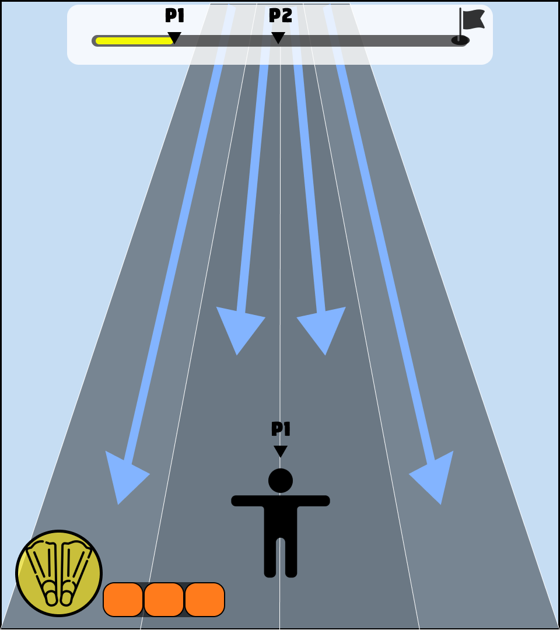 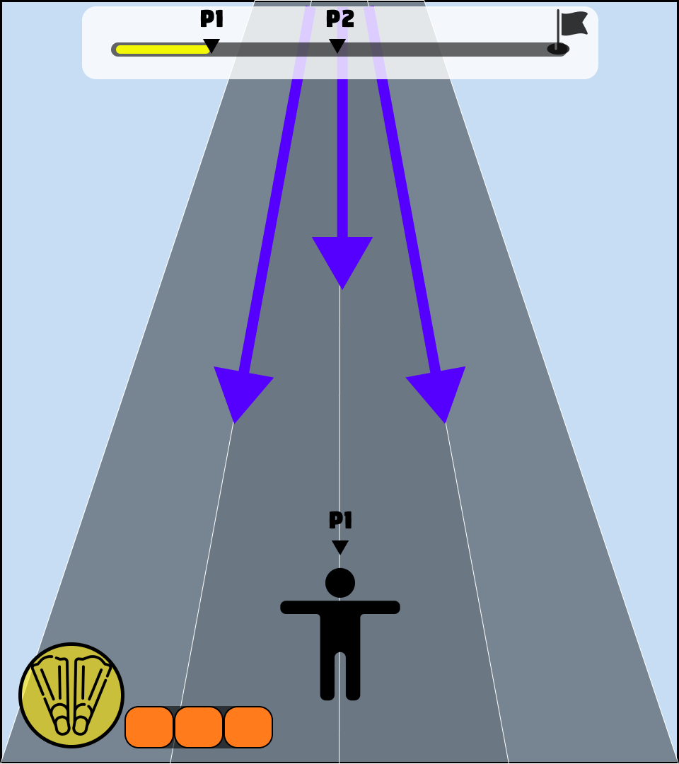 |  | 큰 상어는 한 마리당 2개의 트랙을 한꺼번에 공격 총 3곳에서 등장하며 한번에 1,2 트랙 or 2,3 트랙 or 3,4 트랙을 히트

 |  |  |  |  |  |  | 작은 상어는 한 마리당 1개의 트랙만을 공격 트랙에 따라 총 4곳에서 등장

 |  |  |  |  | 큰 상어 출현 방향 | 작은 상어 출현 방향

 |  | 상어 생성 시점 |  |  | 게임 시작 전, 상어 오브젝트는 정해진 간격에 따라 미리 배치 되어 있음 플레이어가 진행하면서 레이캐스트를 통해 상어와의 거리를 계산하여 일정 거리(카메라 밖 거리)가 되었을 때, 상어 오브젝트 활성화

 |  | 상어 접근 속도 |  |  | 상어 오브젝트가 활성화 시, 큰 상어는 초당 1~2 정도로 -y 좌표로 이동 (플레이어 진행 방향과 반대) 작은 상어는 초당 3~4 정도로 -y 좌표로 이동 (플레이어 진행 방향과 반대)

 |  | 부스터

 |  | 오브젝트 에셋 |  |  | Untiy 에셋 'Cartoon Items Pack Vol.1' 번개모양 오브젝트

 |  | 충돌 | 효과 |  | 1. 플레이어 콜라이더와 충돌 시, 부스터 획득 이펙트와 함께 부스터 아이템 오브젝트 삭제. 2. 부스터 UI의 게이지 3칸 중 1칸 충전. 만약, 부스터 게이지가 3칸 모두 차있는 상태라면, 1번 효과만 발동.

 |  |  | 획득 이펙트 에셋 |  | Unity 에셋 'Casual RPG VFX' 이펙트 사용

 |  | 부스터 UI 활성화 이펙트 |  |  | 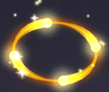 Unity 에셋 'Casual RPG VFX' 이펙트 축 회전해 수직한 방향으로 돌려 아이콘 감싸기.

 |  | 사용 효과 | 조작 |  | 5초간 모든 오브젝트의 충돌을 무시하며, 플레이어의 W or Numpad 8의 전진 입력 쿨타임이 0.25초로 감소

 |  |  | 화면 이펙트

 |  |  | 사운드 |  | 기본 배경음악에서 Unity 에셋 'chipmusic' 음악으로 지속시간동안 변경

 |  | 출현 구간 및 빈도 |  |  | 1000의 총 거리 중 앞 뒤 100만큼의 구간을 제외하고 총 8개의 부스터 아이템 오브젝트를 100의 간격으로 배치. 100의 거리마다 4개의 트랙중 하나에 랜덤으로 부스터 아이템이 배치되며, 이동속도는 0으로 설정.

